График агрегатов
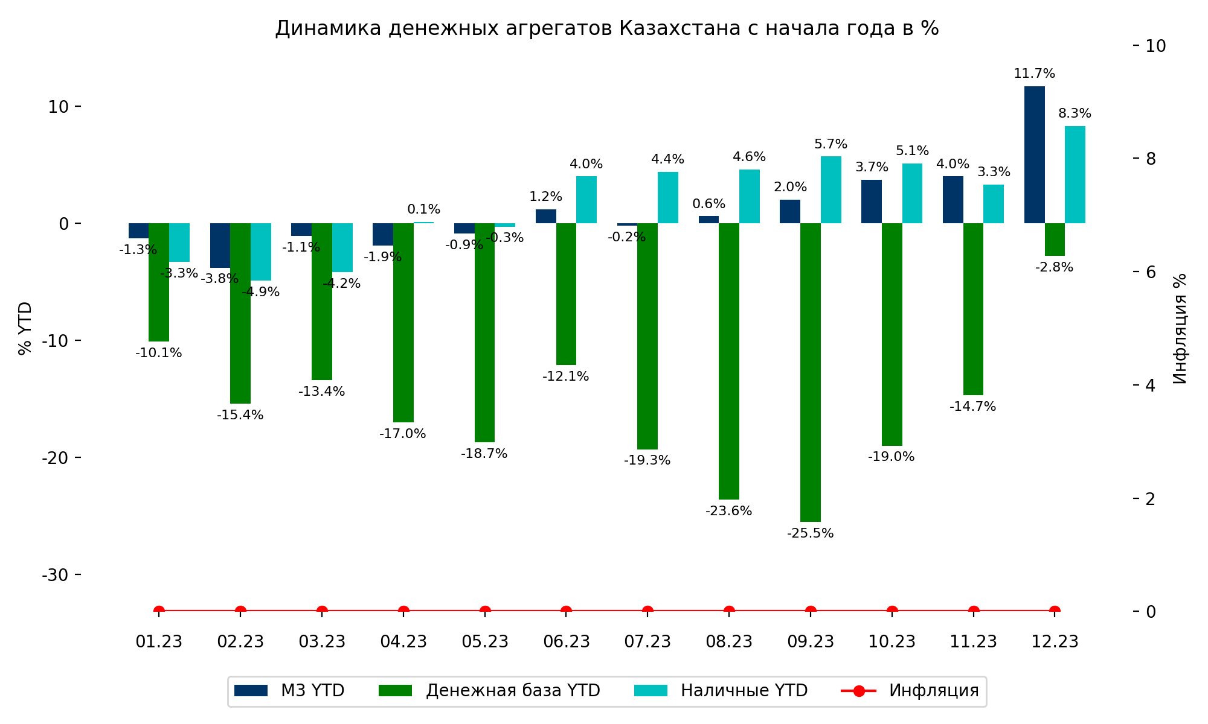
Дата | M3 YTD | База YTD | Наличные YTD | Инфляция
01.23 | -1.3 | -10.1 | -3.3 | 0
02.23 | -3.8 | -15.4 | -4.9 | 0
03.23 | -1.1 | -13.4 | -4.2 | 0
04.23 | -1.9 | -17 | 0.1 | 0
05.23 | -0.9 | -18.7 | -0.3 | 0
06.23 | 1.2 | -12.1 | 4 | 0
07.23 | -0.2 | -19.3 | 4.4 | 0
08.23 | 0.6 | -23.6 | 4.6 | 0
09.23 | 2 | -25.5 | 5.7 | 0
10.23 | 3.7 | -19 | 5.1 | 0
11.23 | 4 | -14.7 | 3.3 | 0
12.23 | 11.7 | -2.8 | 8.3 | 0

Агрегаты (линии)
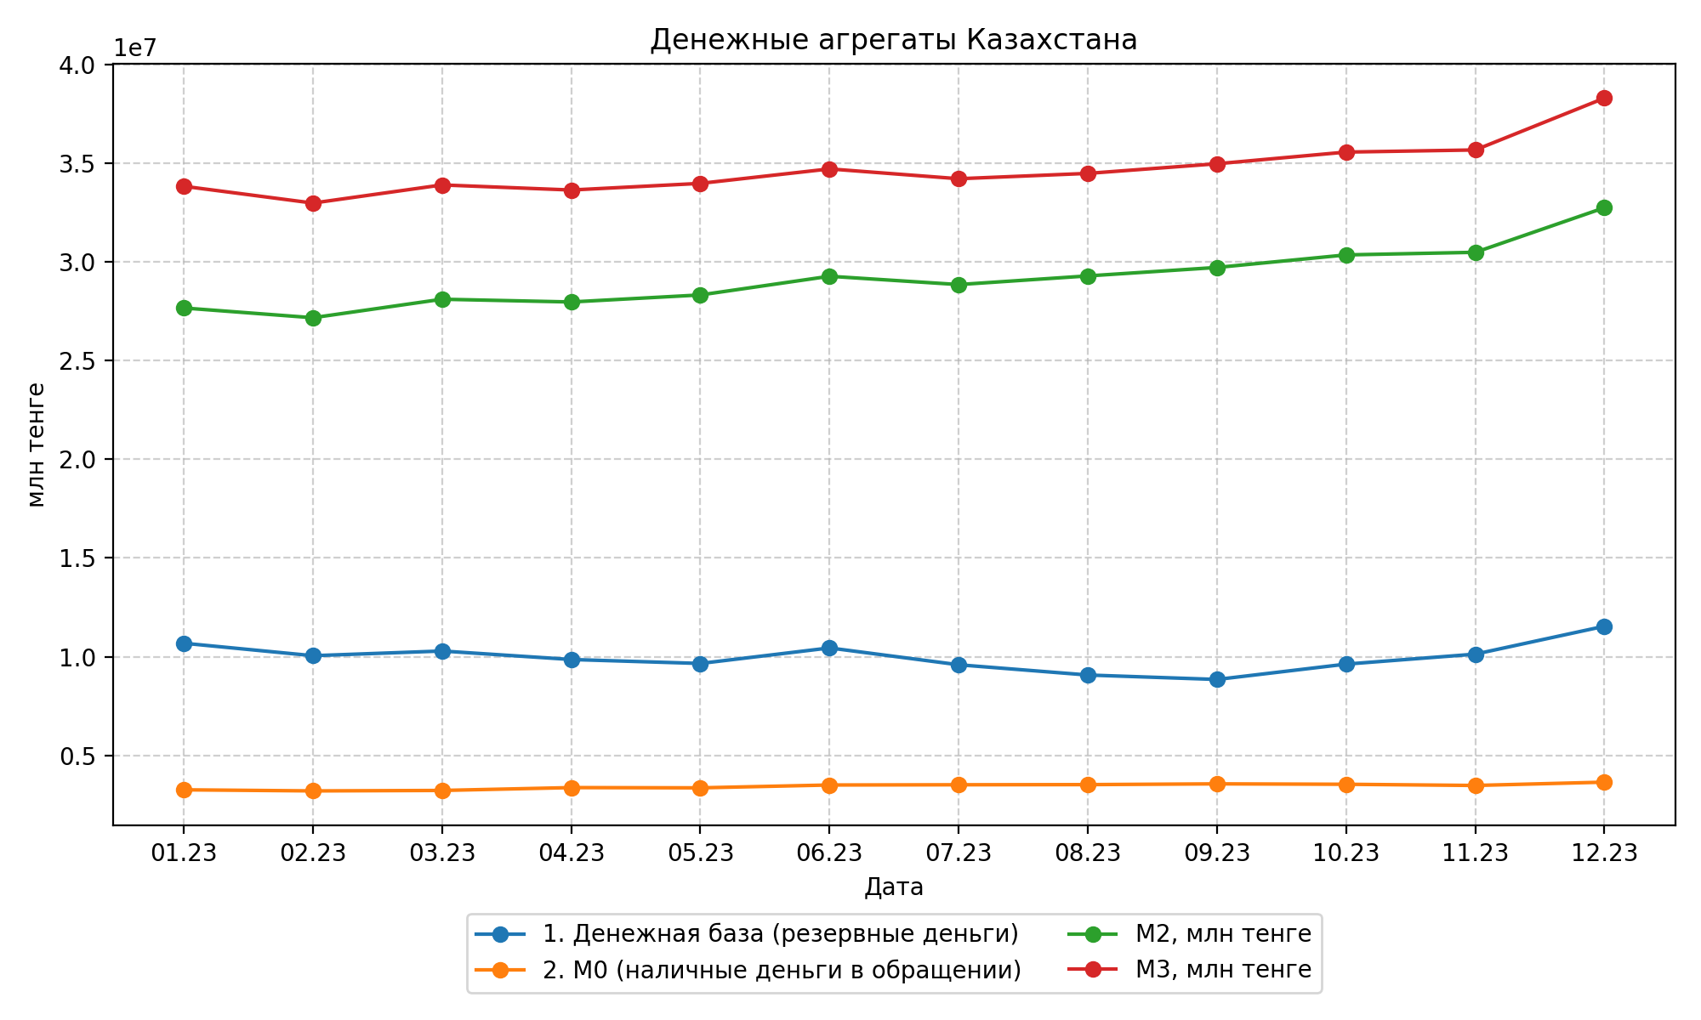
Дата | Денежная база | M0 | M2 | M3
01.23 | 10678782 | 3251127 | 27666853 | 33834408
02.23 | 10047215 | 3196089 | 27173136 | 32982975
03.23 | 10284491 | 3219144 | 28110277 | 33902054
04.23 | 9854371 | 3363522 | 27970918 | 33644434
05.23 | 9654031 | 3351386 | 28327691 | 33980560
06.23 | 10440847 | 3495339 | 29274455 | 34713586
07.23 | 9586967 | 3506866 | 28852963 | 34215812
08.23 | 9068158 | 3514416 | 29291631 | 34486768
09.23 | 8843495 | 3553371 | 29720800 | 34975250
10.23 | 9620615 | 3531833 | 30356335 | 35566812
11.23 | 10126464 | 3471926 | 30487873 | 35674585
12.23 | 11539973 | 3639662 | 32746913 | 38301572

